標準レベル
プロジェクトボード

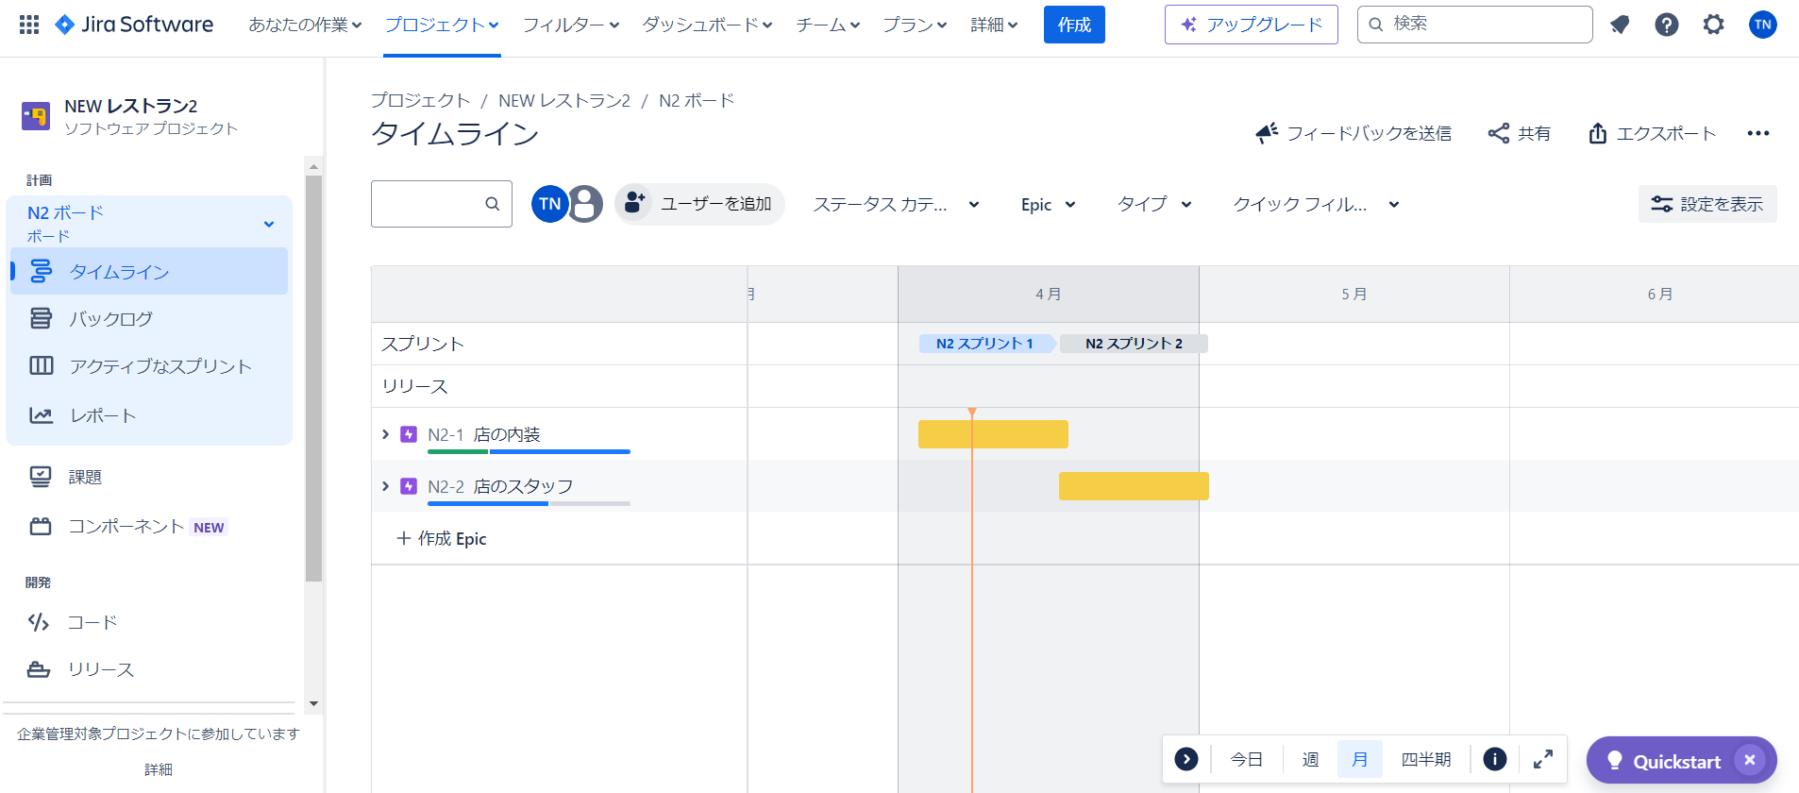

二つ以上のエピック

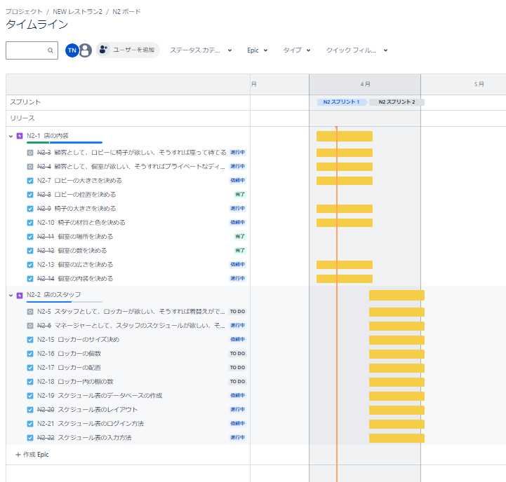

各エピックには、2つ以上のストーリーと4つ以上のタスク

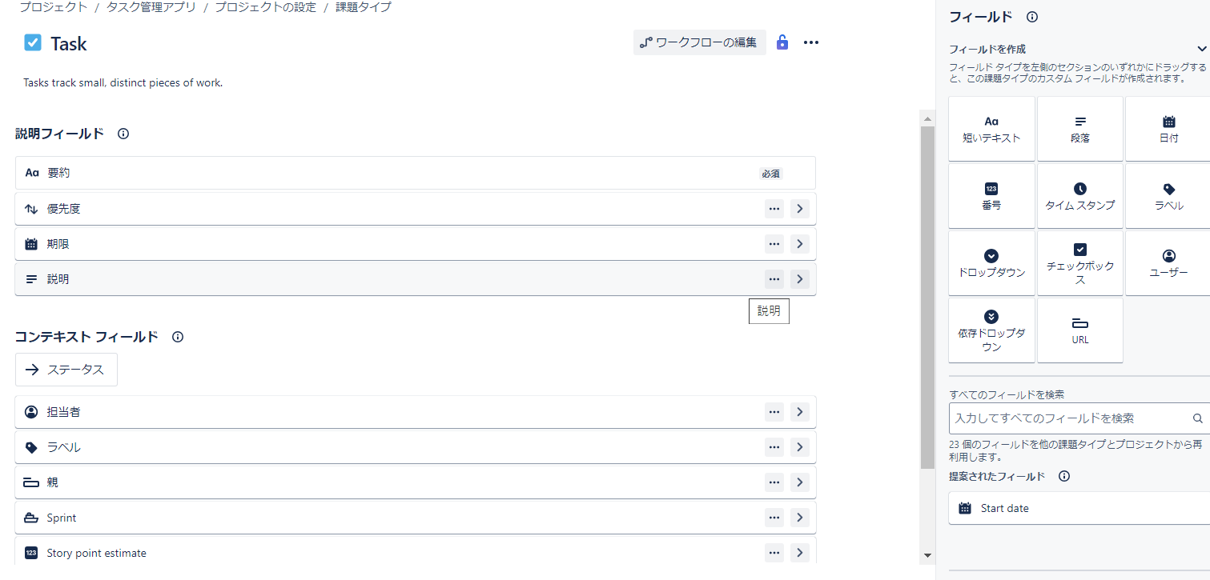

カスタム項目（タスクに期限追加）

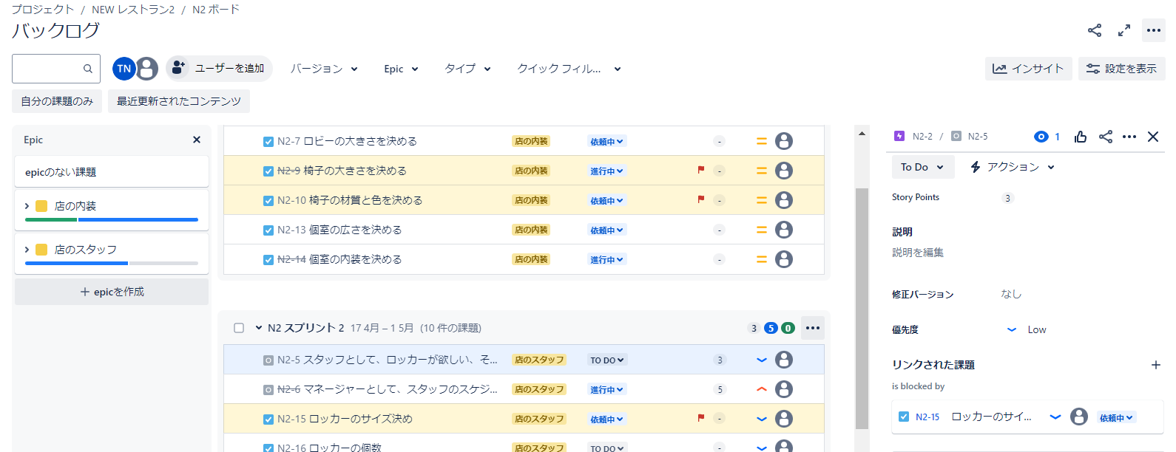

リンク

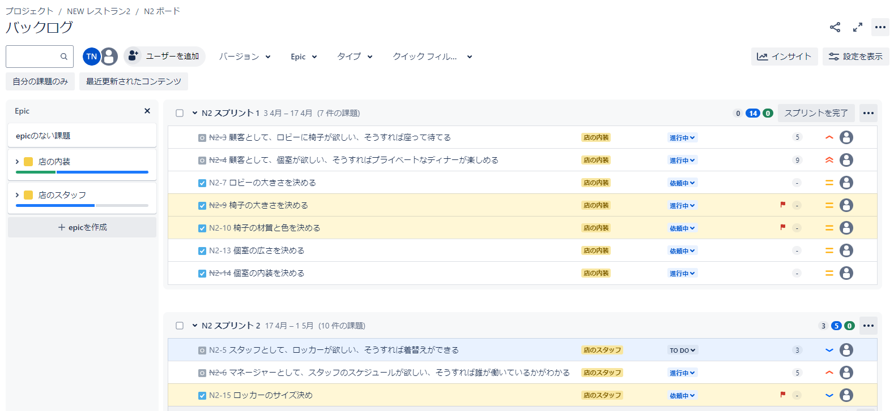

ストーリーポイントの見積もり

発展レベル
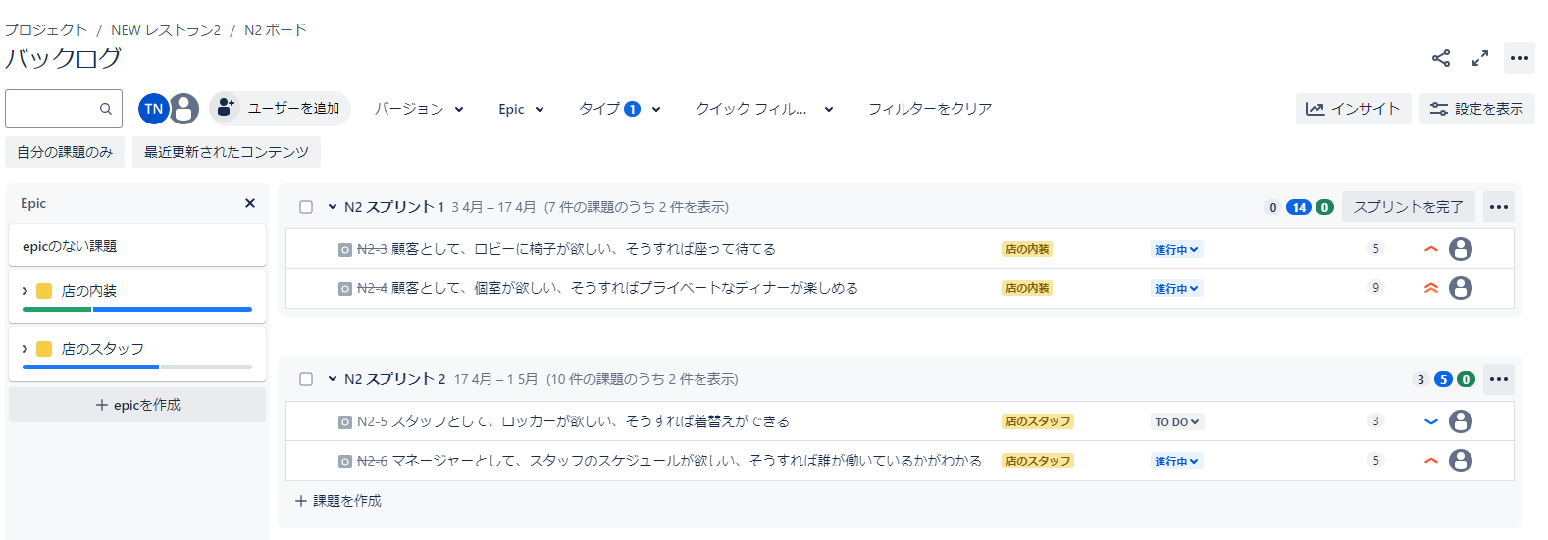

各ストーリーの優先度追加

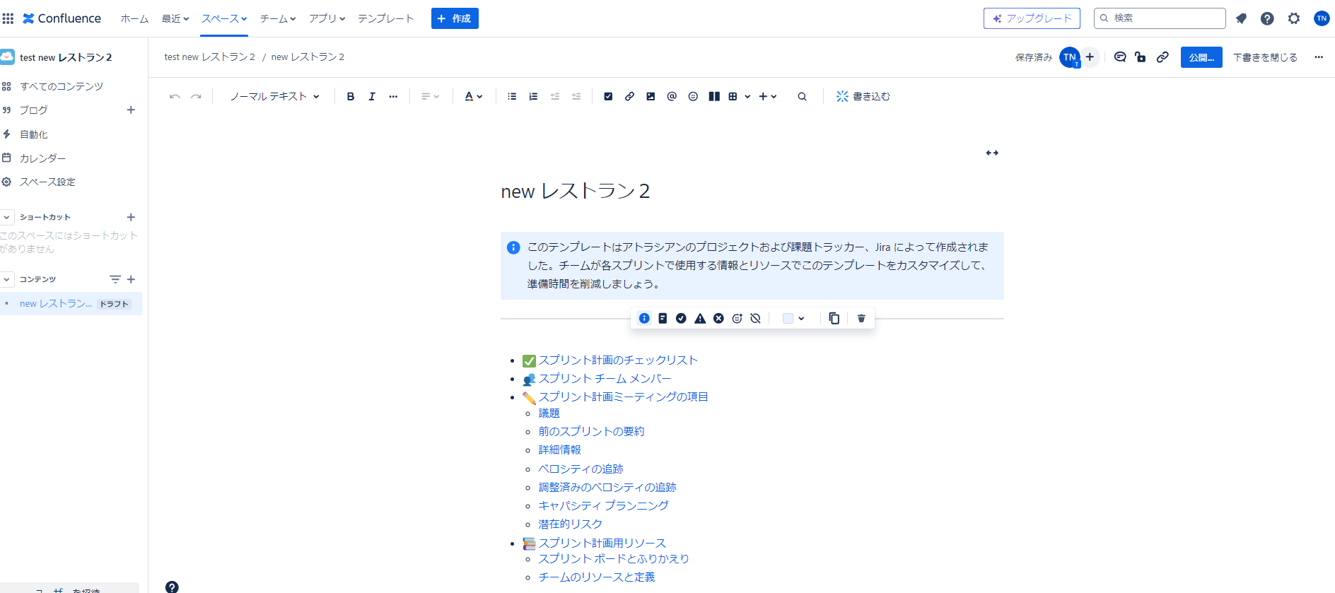

Confluence追加

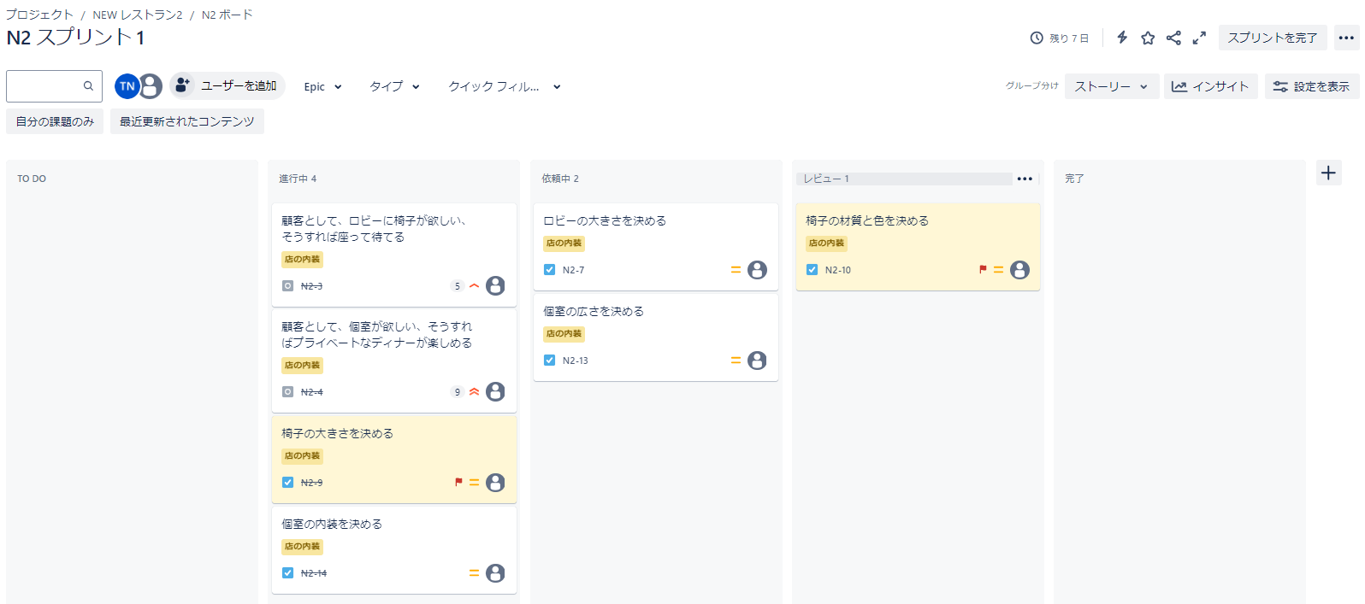

ボードに新しい列を追加

2つ以上の自動化ルールをゼロから作成

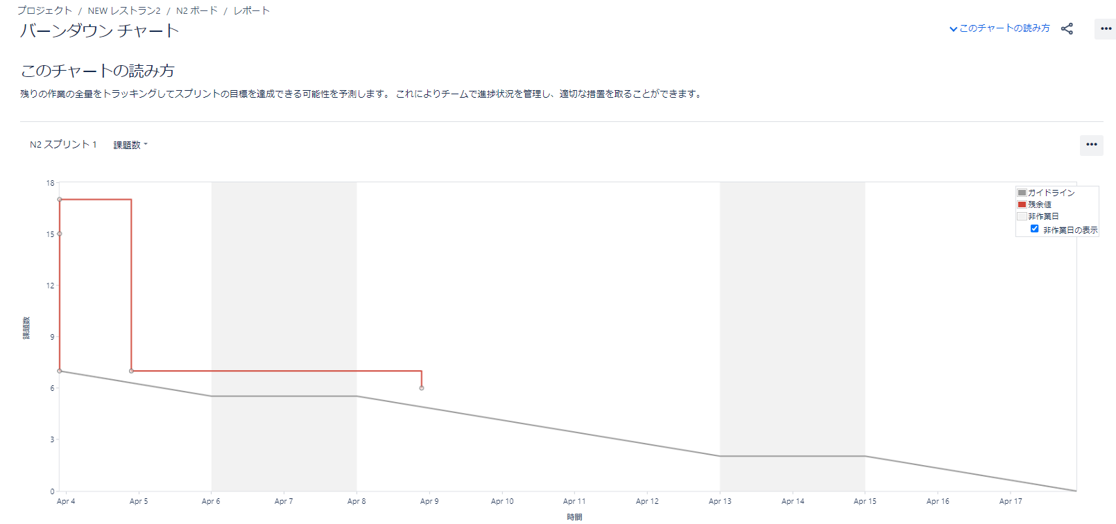

バーンダウンチャート作成

